カルバート様式 1P001
点検記録表様式 |  |  |  |  |  |  |  |  |  |  |  |  |  | 様式（その１）
 |  |  |  |  |  |  |  |  |  |  |  |  |  |  | Ⅰ | Ⅰ | 国 | 有 | 一次
施設名・所在地・管理者名等 |  |  |  |  |  |  |  |  |  |  |  |  |  |  | Ⅱ | Ⅱ | 主 | 無 | 二次
施設名 |  |  |  | 路線 番号 | 路線 種別 | 路線名 |  | 所在地 |  | 設置位置 | 緯度 | 34°7′3.27″ |  |  | Ⅲ | Ⅲ | 一 |  | 三次
 |  |  |  |  |  |  |  |  |  |  | 経度 | 131°31′54.54″ |  |  | Ⅳ | Ⅳ |  |  | その他
門前地下道 |  |  |  | 262 | 国 | 262号 |  | 山口県山口市下小鯖
（フリガナ） | モンゼンチカドウ
管理者名 |  |  |  | 点検実施年月日 |  |  |  | 代替路の有無 | 自専道or一般道 |  | 緊急輸送道路 |  | 占用物件（名称）
防府土木建築事務所（山口支所） |  |  |  | 2017.4.19 |  |  |  |  | 一般道 |  | 第1次

部材単位の健全性の診断（部材毎に最も悪い判定区分を記入） |  |  |  |  | 点検者 |  | （株）建設技術研究所 |  | 点検責任者 | 井上,田中,井川
点検時に記録 |  |  |  |  |  |  |  |  | 措置後に記録
部材名 |  |  | 判定区分 （Ⅰ～Ⅳ） | 変状の種類 （Ⅱ以上の場合に記載） |  |  | 備考（写真番号、位置等が分かるように記載） |  | 措置後の 判定区分 | 変状の種類 |  | 措置及び判定 実施年月日
カルバート本体 |  |  | Ⅱ | ひびわれ、遊離石灰 |  |  | 写真1～写真30 (Ⅰを含む)
継手 |  |  | Ⅱ | 目地材劣化、漏水 |  |  | 写真31～写真39
ウイング
その他 |  |  | Ⅱ | ひびわれ、滞水、腐食 |  |  | 写真40～写真47 (Ⅰを含む)

施設毎の健全性の診断（判定区分Ⅰ～Ⅳ）
点検時に記録 |  |  |  |  |  |  |  |  | 措置後に記録
（判定区分） |  | （所見等） |  |  |  |  |  |  | （再判定区分） |  | （再判定実施年月日）
Ⅱ |  | スロープ部側壁の上屋手すり基部に一部遊離石灰を伴う0.2～0.5mmのひびわれが生じている。また、継手部目地が劣化し、一部漏水が見られる。

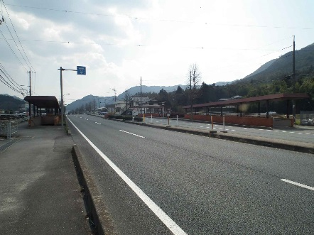
道路終点側
全景写真（起点側、終点側を記載すること）
架設年次※ |  | 延長（ｍ） | 通路幅員（ｍ）
昭和63年 |  | 135.6 | 2.5

道路起点側

※２： 架設年次が不明の場合は「不明」と記入する。

カルバート様式 2P001
状況写真（損傷状況） |  |  |  |  |  |  |  | 様式（その２）

○部材単位の判定区分がⅡ、Ⅲ又はⅣの場合には、直接関連する不具合の写真を記載のこと。
○写真は、不具合の程度が分かるように添付すること。
カルバート本体 | 【判定区分： | Ⅱ | 】 | カルバート本体 | 【判定区分： | Ⅱ | 】
写真1
写真2
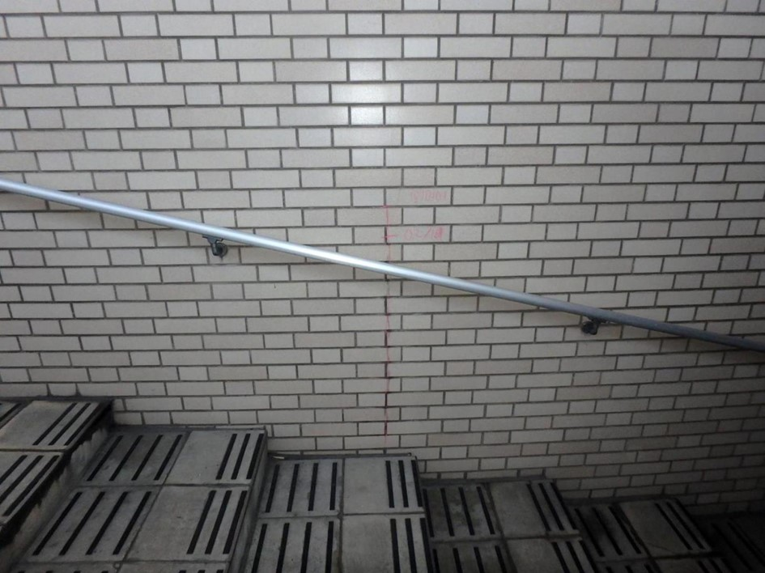 側壁0101 ひびわれ |  |  |  | 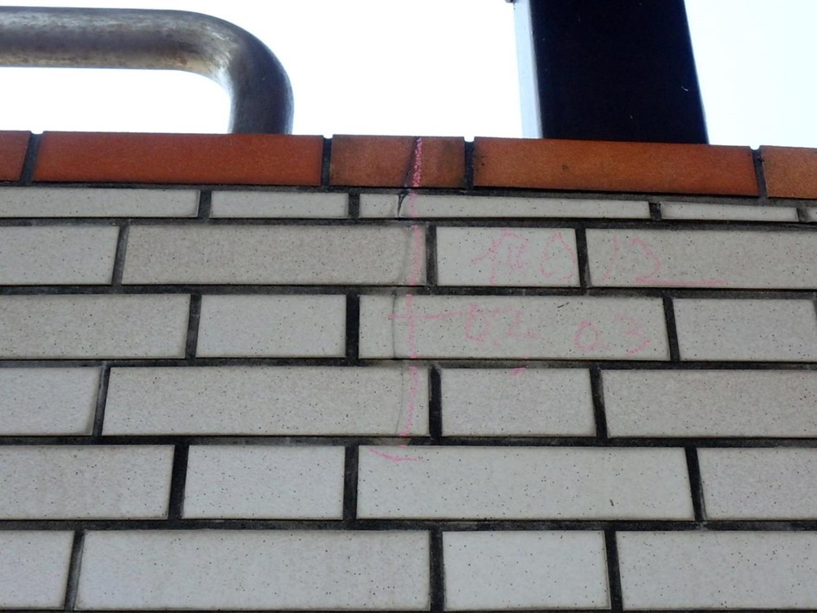 側壁0102 ひびわれ

写真3
写真4
カルバート本体 | 【判定区分： | Ⅱ | 】 | カルバート本体 | 【判定区分： | Ⅰ | 】
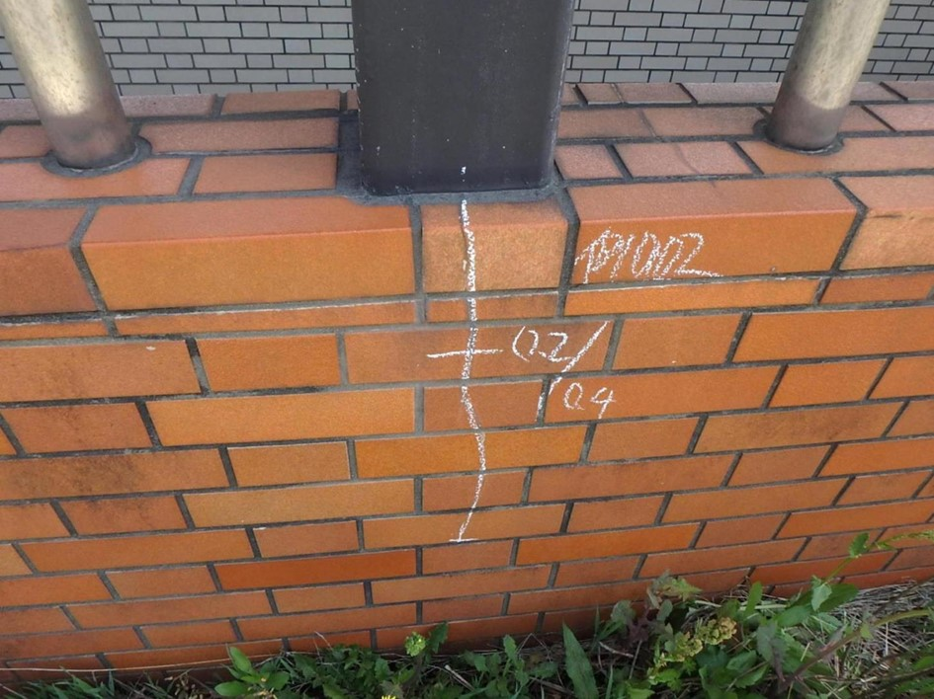 側壁0102 ひびわれ |  |  |  | 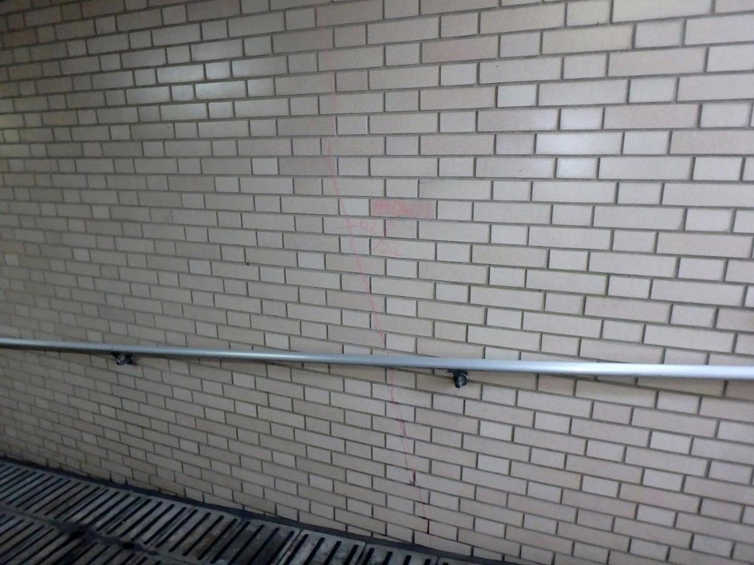 側壁0401 ひびわれ

カルバート様式 2P002
状況写真（損傷状況） |  |  |  |  |  |  |  | 様式（その２）

○部材単位の判定区分がⅡ、Ⅲ又はⅣの場合には、直接関連する不具合の写真を記載のこと。
○写真は、不具合の程度が分かるように添付すること。
カルバート本体 | 【判定区分： | Ⅱ | 】 | カルバート本体 | 【判定区分： | Ⅱ | 】
写真5
写真6
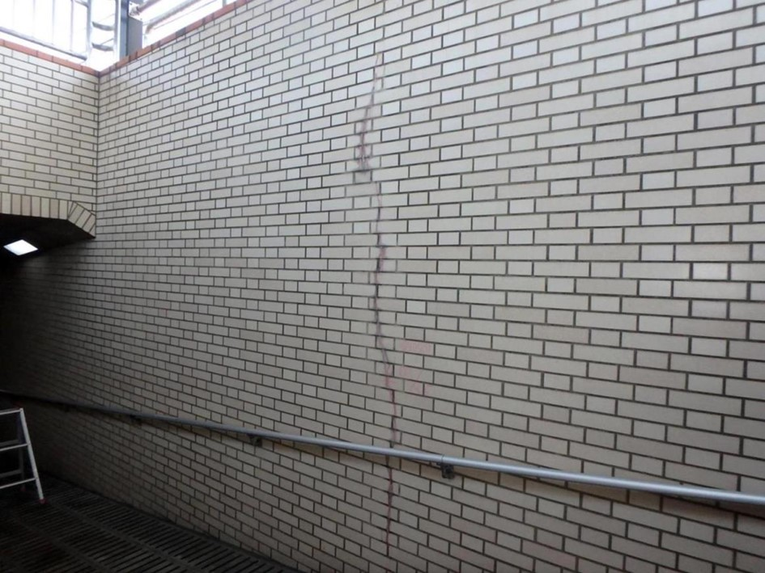 側壁0501 ひびわれ |  |  |  | 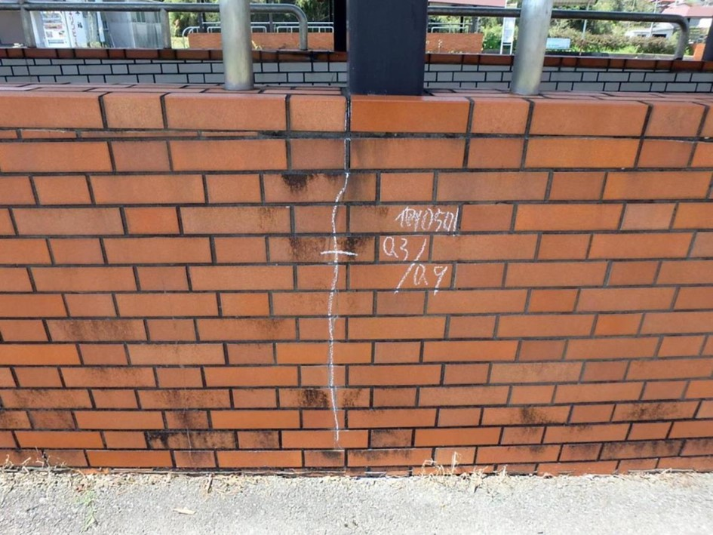 側壁0501 ひびわれ

写真7
写真8
カルバート本体 | 【判定区分： | Ⅱ | 】 | カルバート本体 | 【判定区分： | Ⅱ | 】
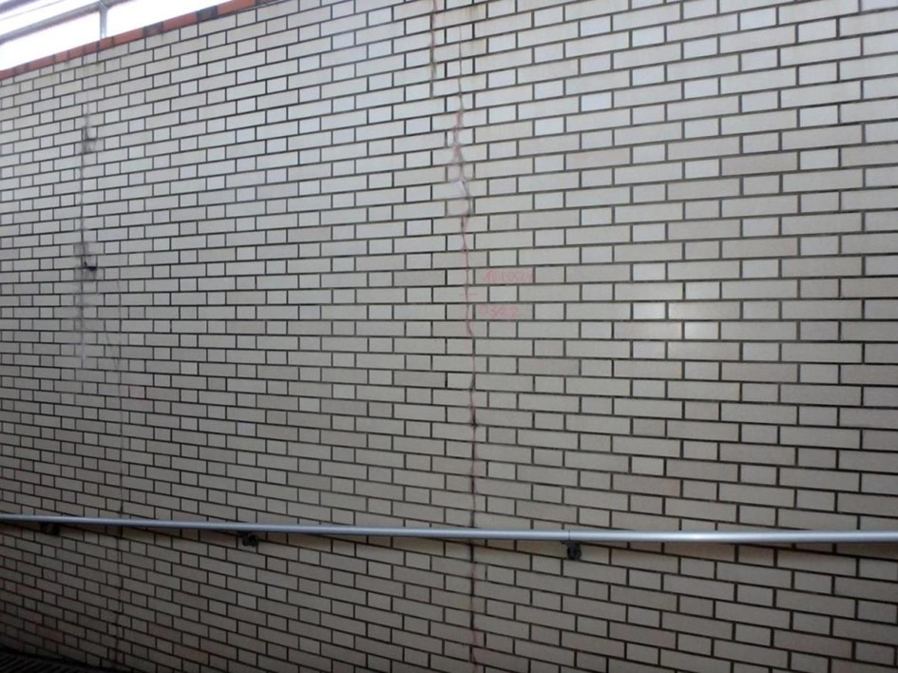 側壁0501 ひびわれ、遊離石灰 |  |  |  | 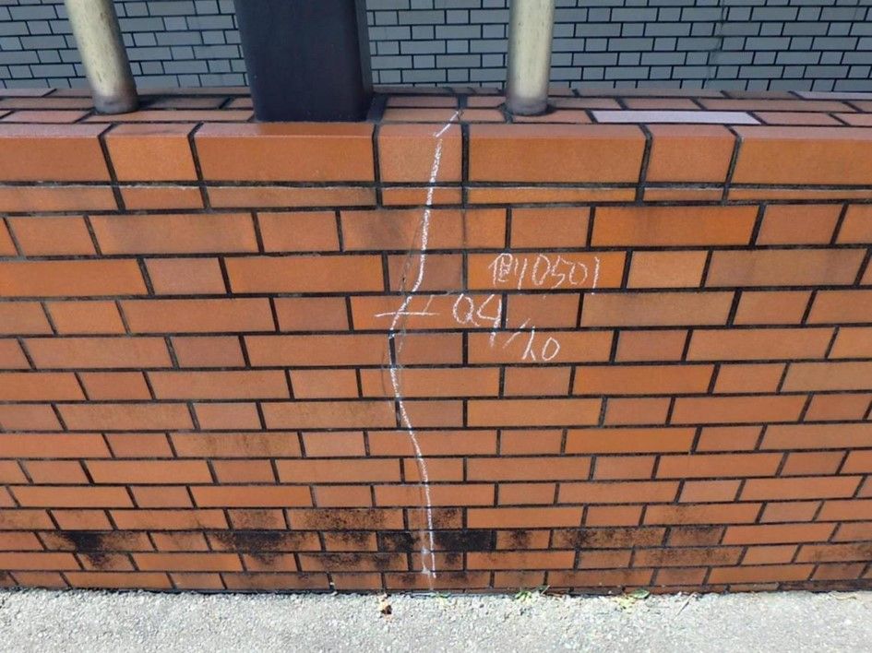 側壁0501 ひびわれ

カルバート様式 2P003
状況写真（損傷状況） |  |  |  |  |  |  |  | 様式（その２）

○部材単位の判定区分がⅡ、Ⅲ又はⅣの場合には、直接関連する不具合の写真を記載のこと。
○写真は、不具合の程度が分かるように添付すること。
カルバート本体 | 【判定区分： | Ⅱ | 】 | カルバート本体 | 【判定区分： | Ⅱ | 】
写真9
写真10
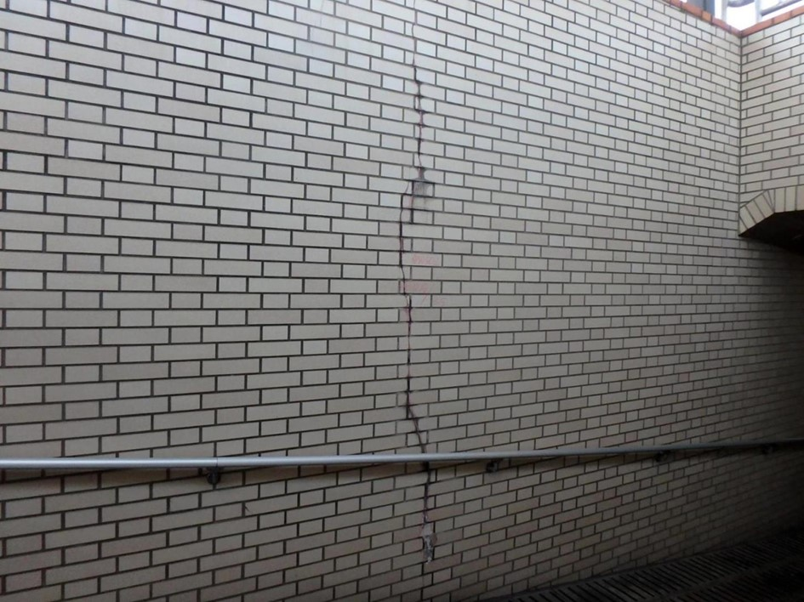 側壁0502 ひびわれ、遊離石灰 |  |  |  | 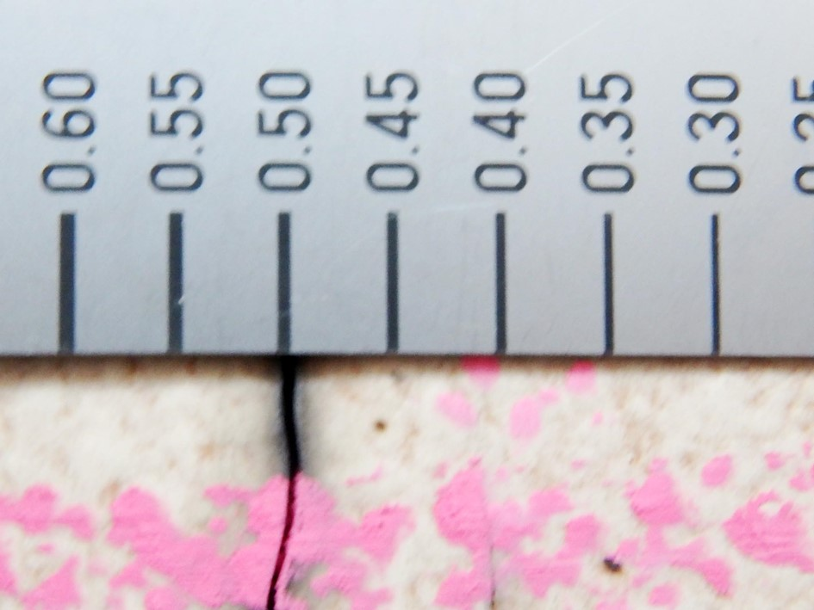 側壁0502 ひびわれ、遊離石灰

写真11
写真12
カルバート本体 | 【判定区分： | Ⅱ | 】 | カルバート本体 | 【判定区分： | Ⅱ | 】
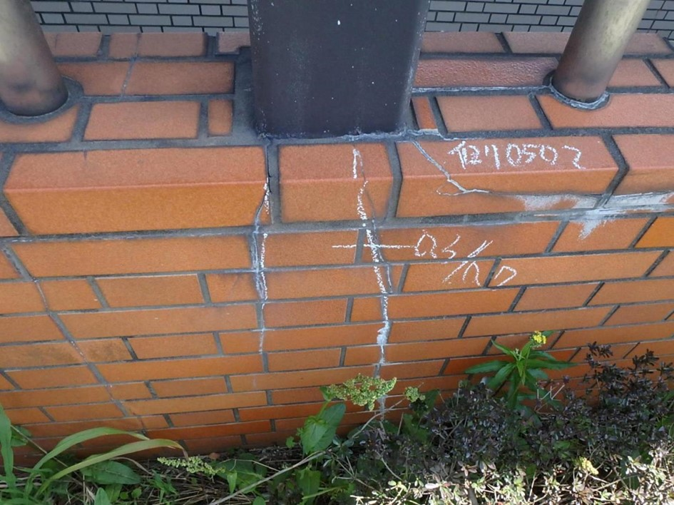 側壁0502 ひびわれ |  |  |  | 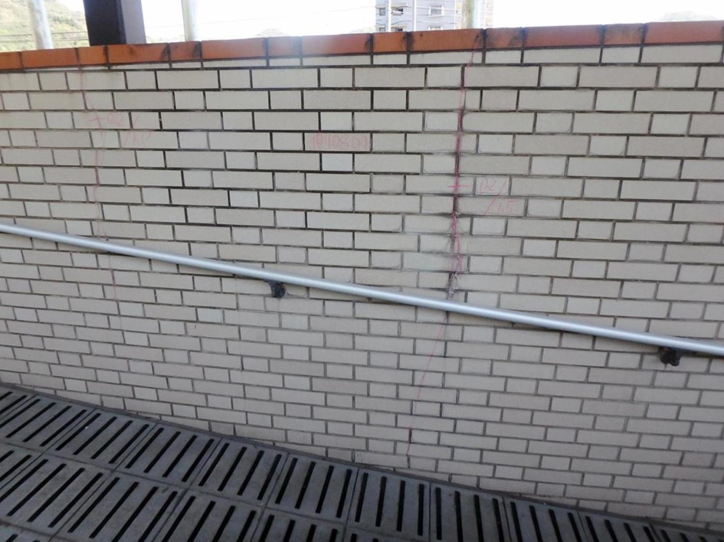 側壁0802 ひびわれ、遊離石灰

カルバート様式 2P004
状況写真（損傷状況） |  |  |  |  |  |  |  | 様式（その２）

○部材単位の判定区分がⅡ、Ⅲ又はⅣの場合には、直接関連する不具合の写真を記載のこと。
○写真は、不具合の程度が分かるように添付すること。
カルバート本体 | 【判定区分： | Ⅱ | 】 | カルバート本体 | 【判定区分： | Ⅱ | 】
写真13
写真14
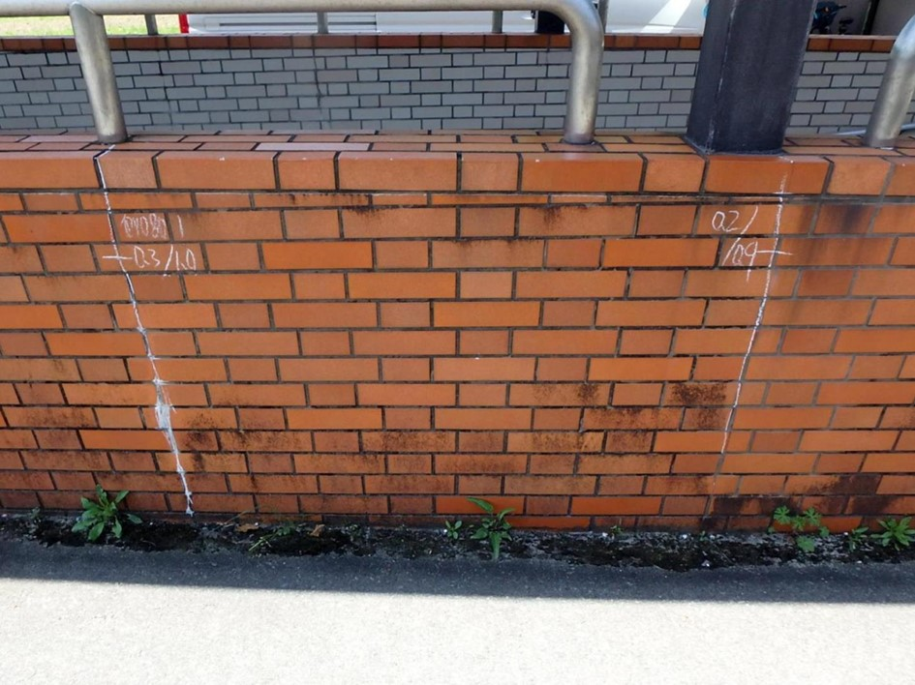 側壁0801 ひびわれ、遊離石灰 |  |  |  | 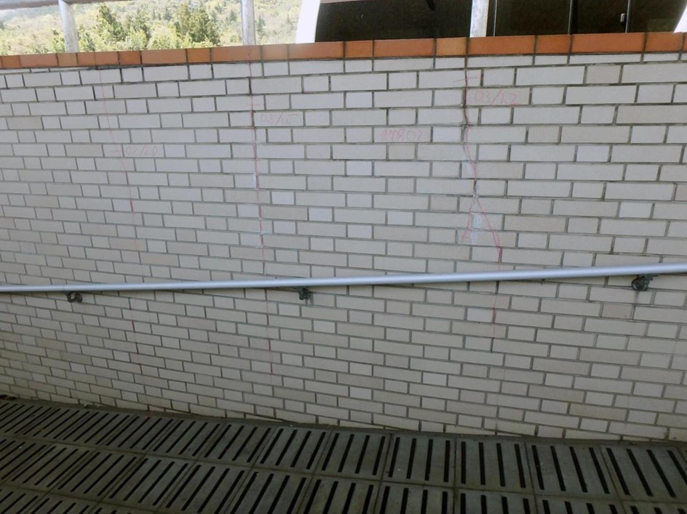 側壁0802 ひびわれ、遊離石灰

写真15
写真16
カルバート本体 | 【判定区分： | Ⅱ | 】 | カルバート本体 | 【判定区分： | Ⅱ | 】
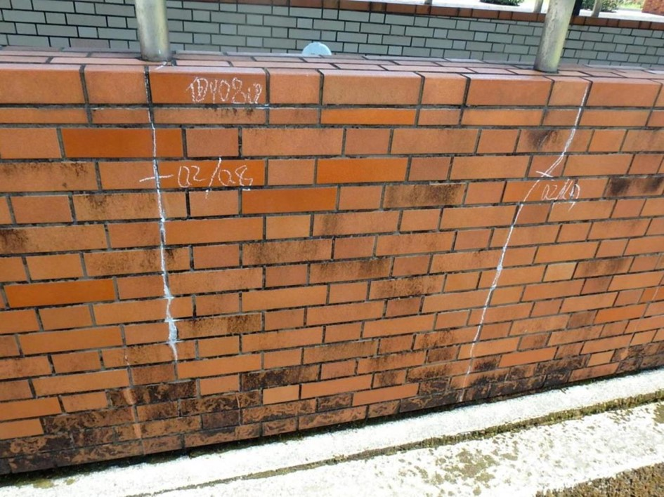 側壁0802 ひびわれ、遊離石灰 |  |  |  | 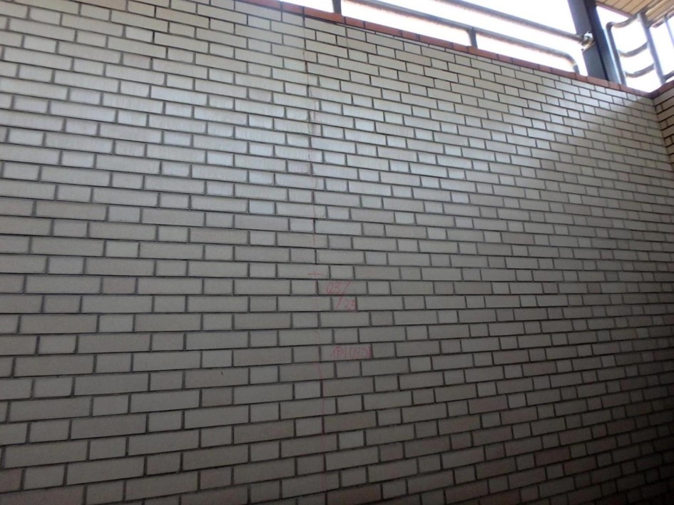 側壁0901 ひびわれ

カルバート様式 2P005
状況写真（損傷状況） |  |  |  |  |  |  |  | 様式（その２）

○部材単位の判定区分がⅡ、Ⅲ又はⅣの場合には、直接関連する不具合の写真を記載のこと。
○写真は、不具合の程度が分かるように添付すること。
カルバート本体 | 【判定区分： | Ⅱ | 】 | カルバート本体 | 【判定区分： | Ⅱ | 】
写真17
写真18
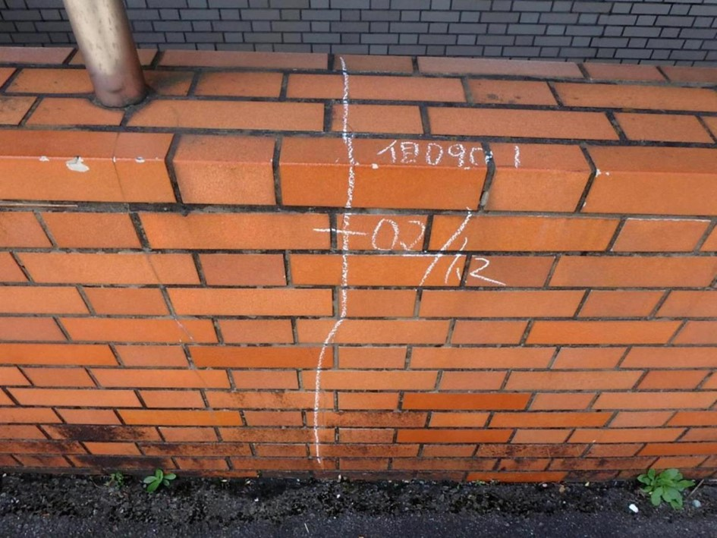 側壁0901 ひびわれ |  |  |  | 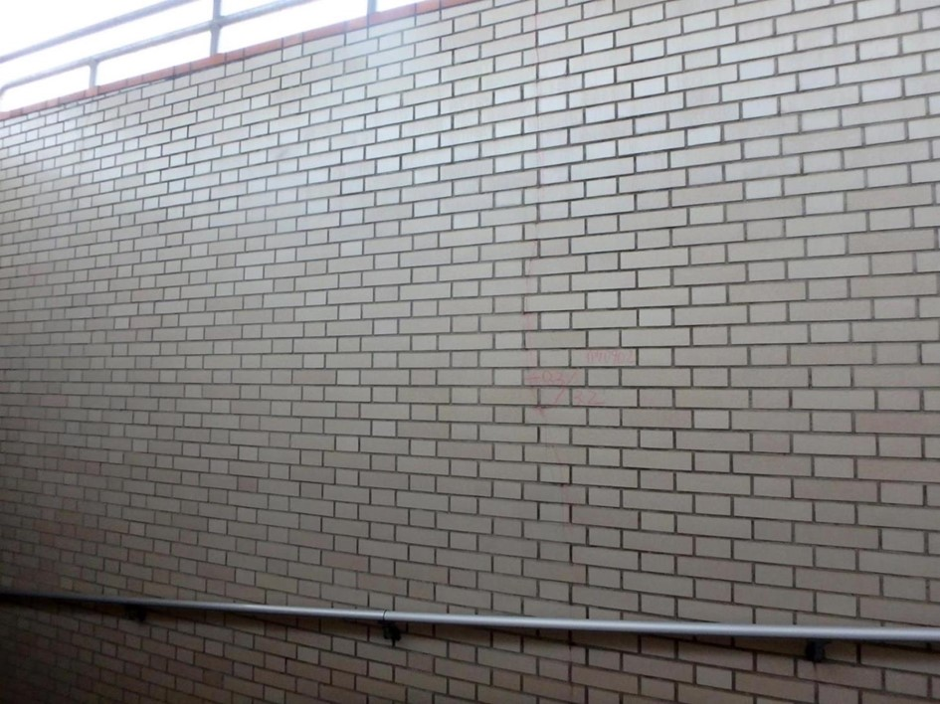 側壁0902 ひびわれ

写真19
写真20
カルバート本体 | 【判定区分： | Ⅱ | 】 | カルバート本体 | 【判定区分： | Ⅰ | 】
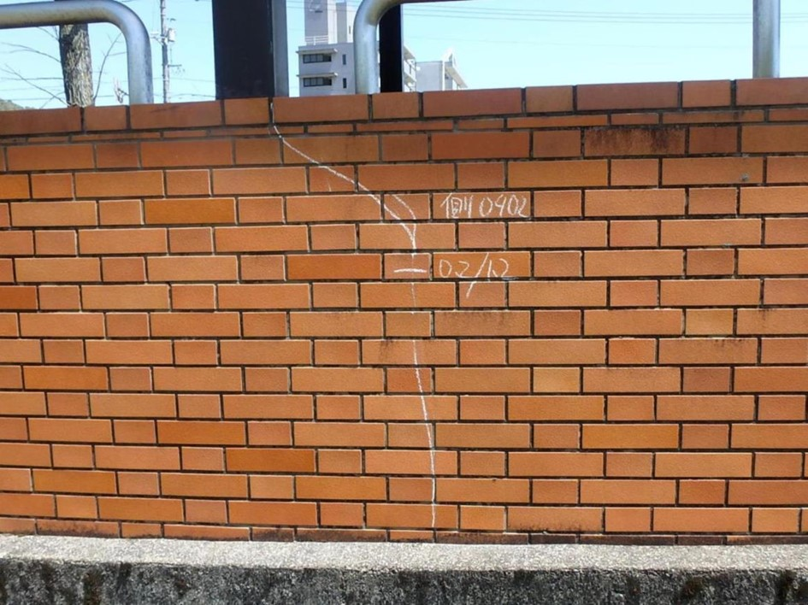 側壁0902 ひびわれ |  |  |  | 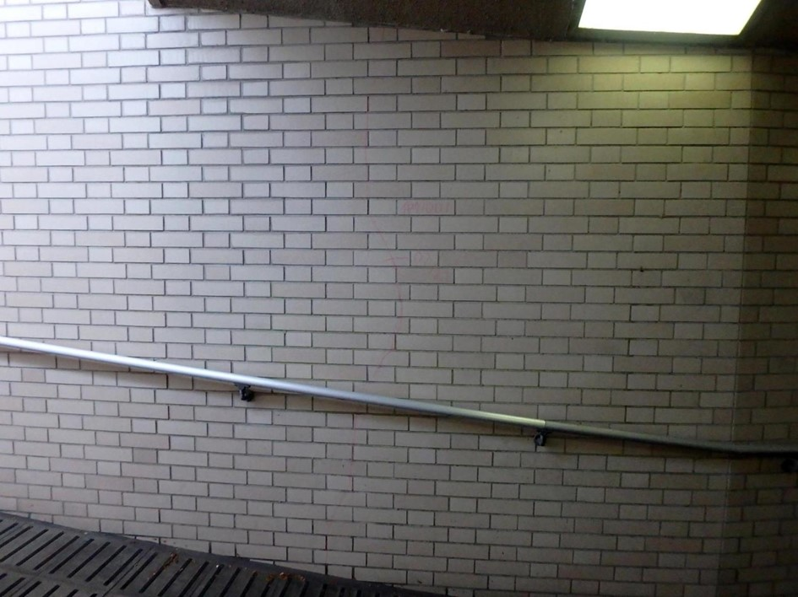 側壁1001 ひびわれ

カルバート様式 2P006
状況写真（損傷状況） |  |  |  |  |  |  |  | 様式（その２）

○部材単位の判定区分がⅡ、Ⅲ又はⅣの場合には、直接関連する不具合の写真を記載のこと。
○写真は、不具合の程度が分かるように添付すること。
カルバート本体 | 【判定区分： | Ⅰ | 】 | カルバート本体 | 【判定区分： | Ⅰ | 】
写真21
写真22
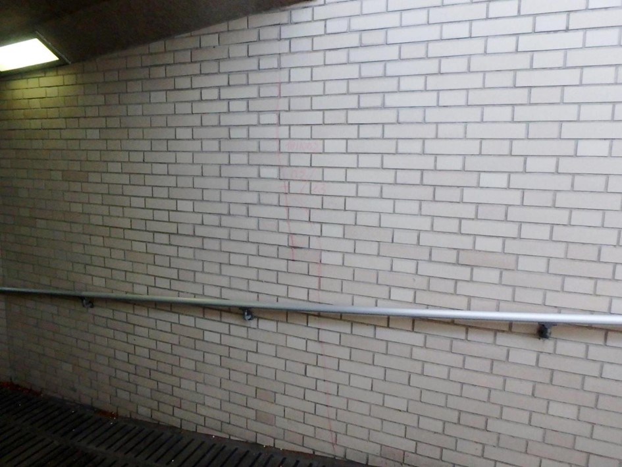 側壁1002 ひびわれ |  |  |  | 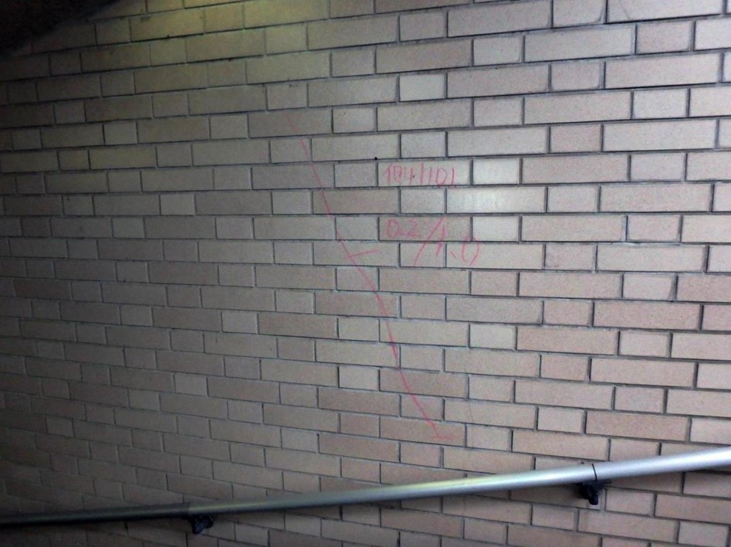 側壁1101 ひびわれ

写真24
カルバート本体 | 【判定区分： | Ⅱ | 】 | カルバート本体 | 【判定区分： | Ⅱ | 】
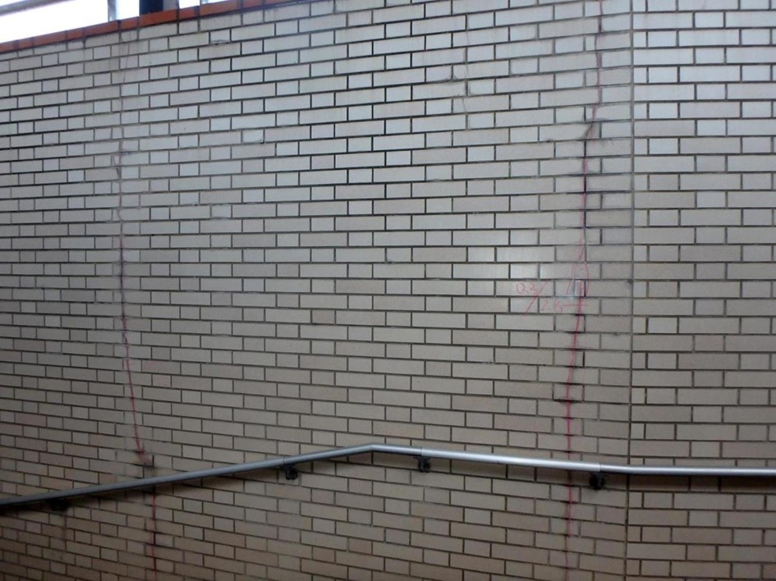 側壁1201 ひびわれ、遊離石灰 |  |  |  | 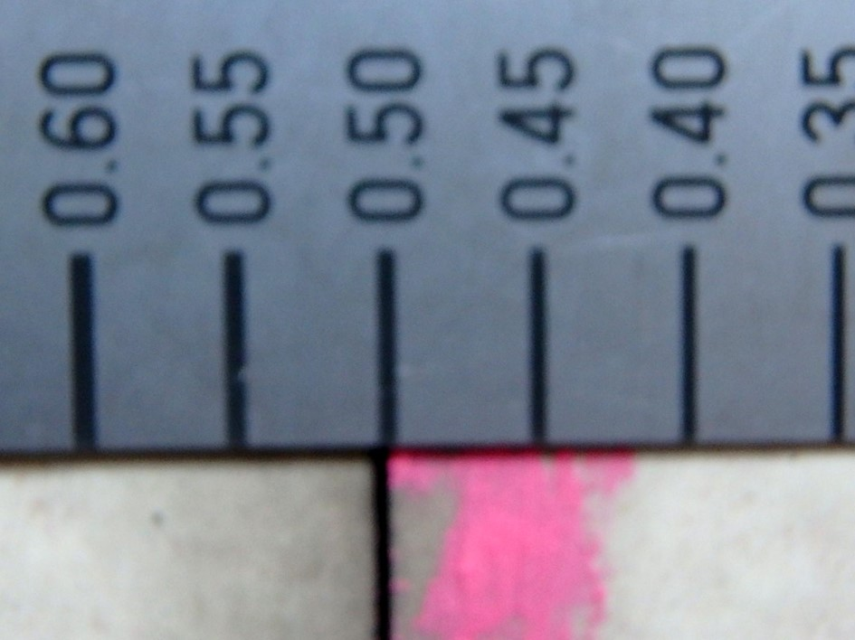 側壁1201 ひびわれ、遊離石灰
写真23

カルバート様式 2P007
状況写真（損傷状況） |  |  |  |  |  |  |  | 様式（その２）

○部材単位の判定区分がⅡ、Ⅲ又はⅣの場合には、直接関連する不具合の写真を記載のこと。
○写真は、不具合の程度が分かるように添付すること。
カルバート本体 | 【判定区分： | Ⅱ | 】 | カルバート本体 | 【判定区分： | Ⅱ | 】
写真25
写真26
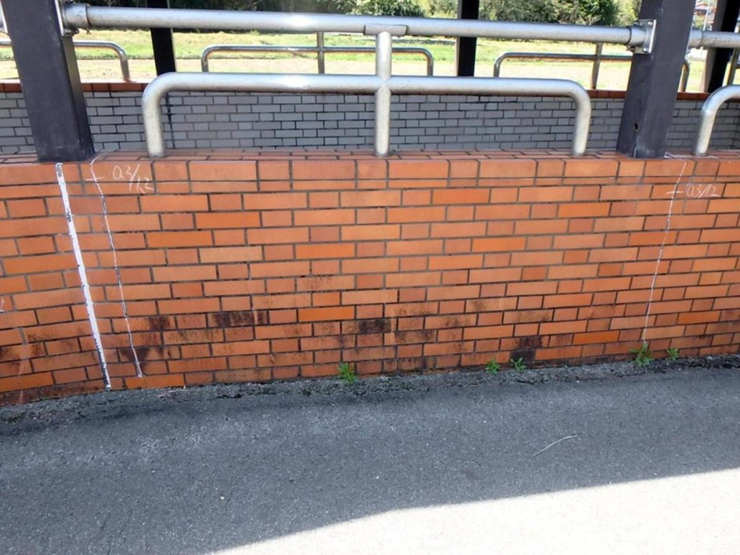 側壁1201 ひびわれ、遊離石灰 |  |  |  | 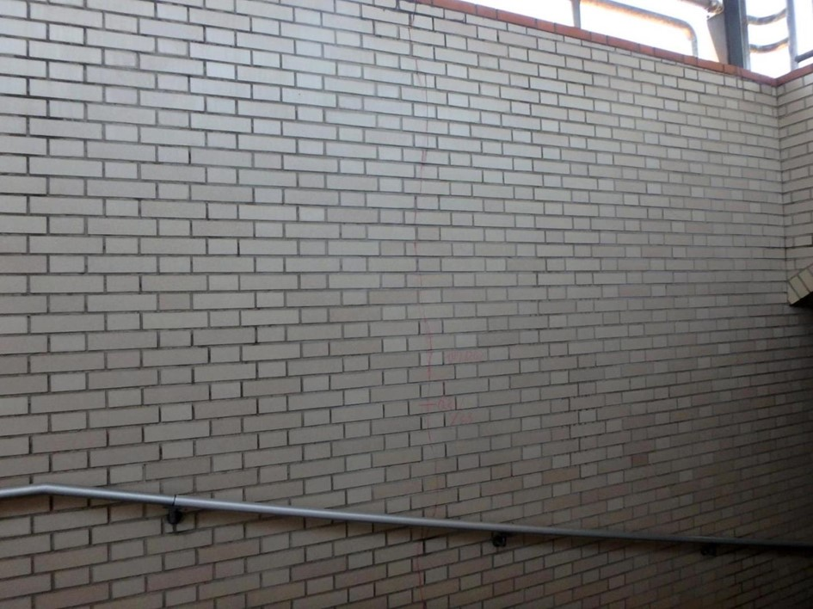 側壁1202 ひびわれ

写真28
カルバート本体 | 【判定区分： | Ⅱ | 】 | カルバート本体 | 【判定区分： | Ⅱ | 】
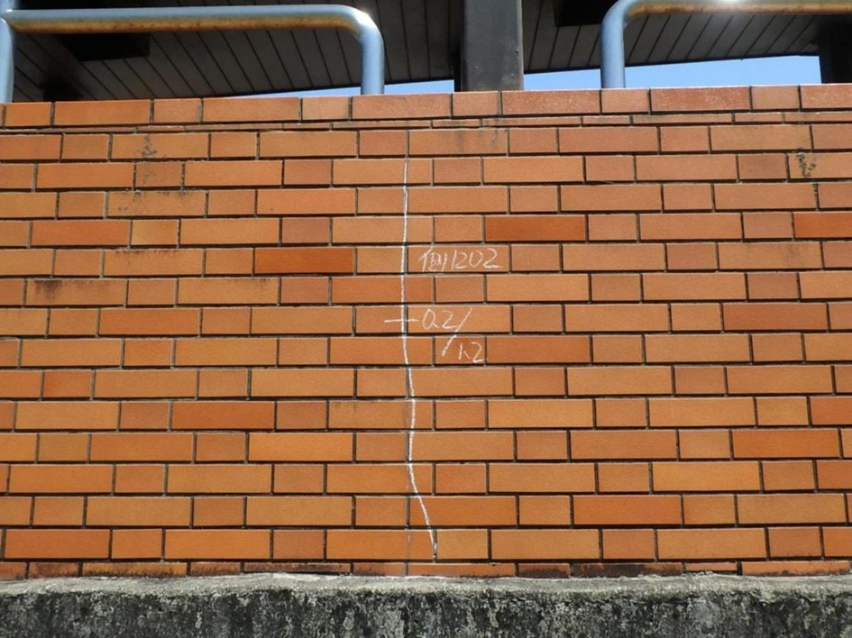 側壁1202 ひびわれ |  |  |  | 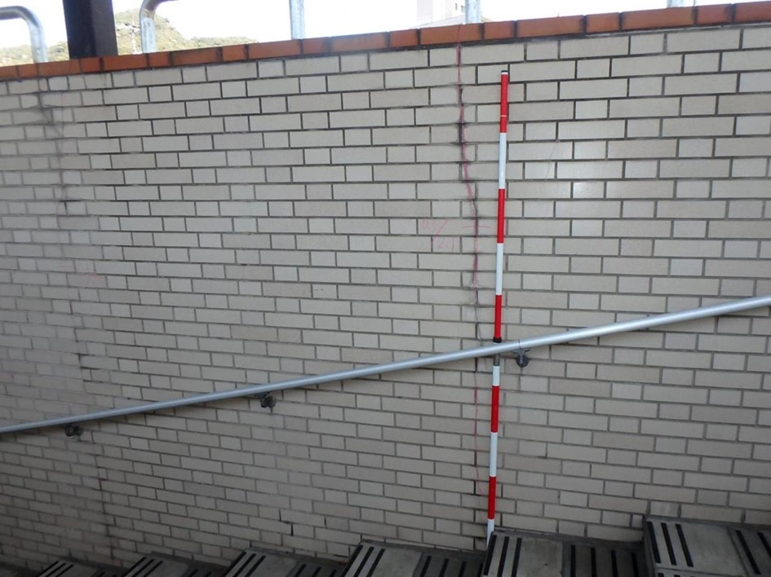 側壁1301 ひびわれ
写真27

カルバート様式 2P008
状況写真（損傷状況） |  |  |  |  |  |  |  | 様式（その２）

○部材単位の判定区分がⅡ、Ⅲ又はⅣの場合には、直接関連する不具合の写真を記載のこと。
○写真は、不具合の程度が分かるように添付すること。
カルバート本体 | 【判定区分： | Ⅱ | 】 | カルバート本体 | 【判定区分： | Ⅱ | 】
写真29
写真30
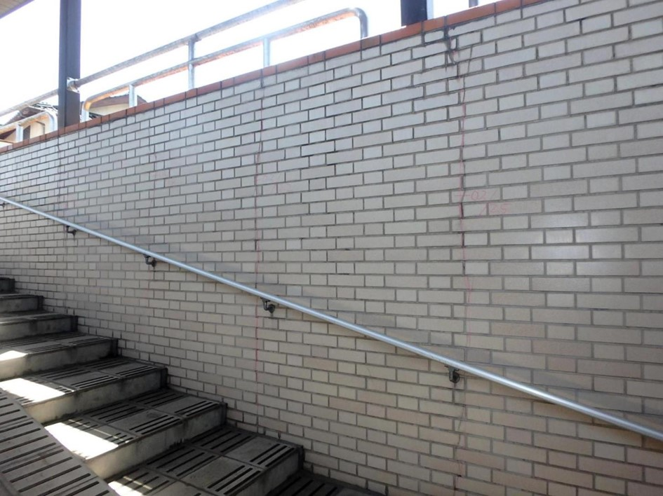 側壁1302 ひびわれ |  |  |  | 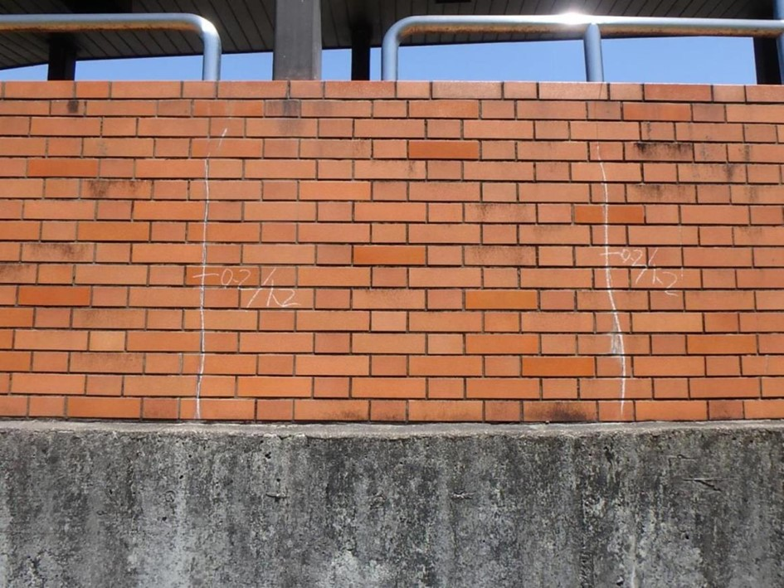 側壁1302 ひびわれ

写真32
継手 | 【判定区分： | Ⅱ | 】 | 継手 | 【判定区分： | Ⅱ | 】
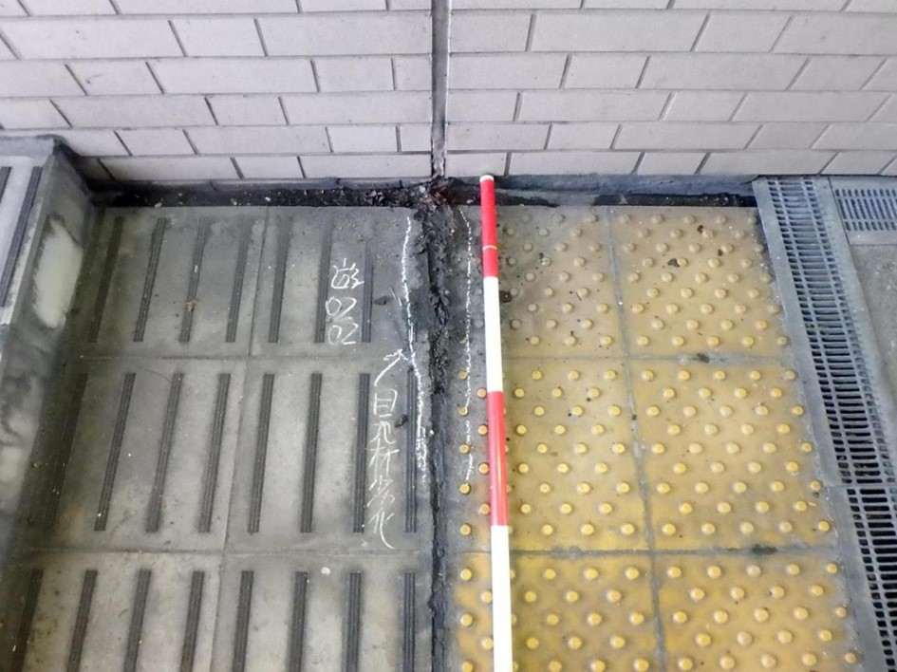 遊間部0202 目地材劣化 |  |  |  | 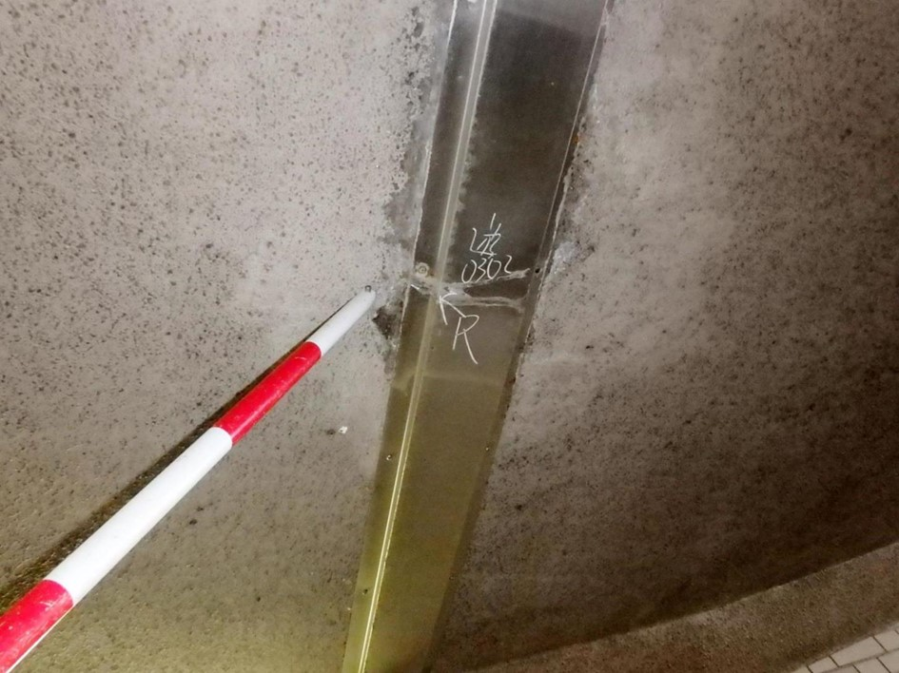 遊間部0302 漏水
写真31

カルバート様式 2P009
状況写真（損傷状況） |  |  |  |  |  |  |  | 様式（その２）

○部材単位の判定区分がⅡ、Ⅲ又はⅣの場合には、直接関連する不具合の写真を記載のこと。
○写真は、不具合の程度が分かるように添付すること。
継手 | 【判定区分： | Ⅱ | 】 | 継手 | 【判定区分： | Ⅱ | 】
写真33
写真34
遊間部0302 漏水 |  |  |  | 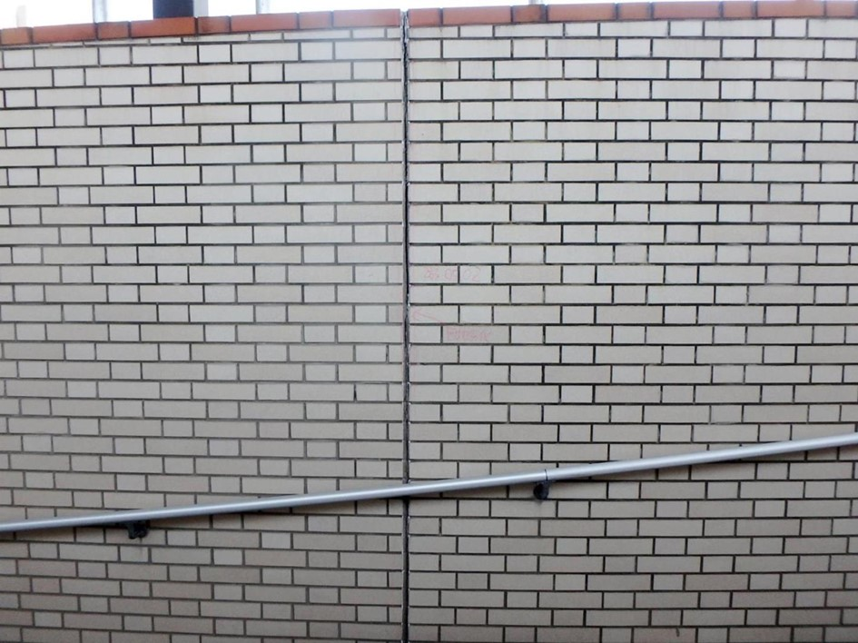 遊間部0502 目地材劣化

写真36
継手 | 【判定区分： | Ⅱ | 】 | 継手 | 【判定区分： | Ⅱ | 】
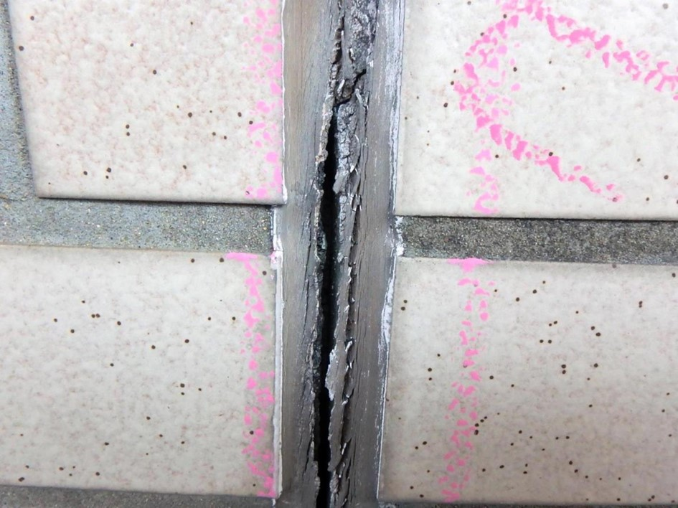 遊間部0502 目地材劣化 |  |  |  | 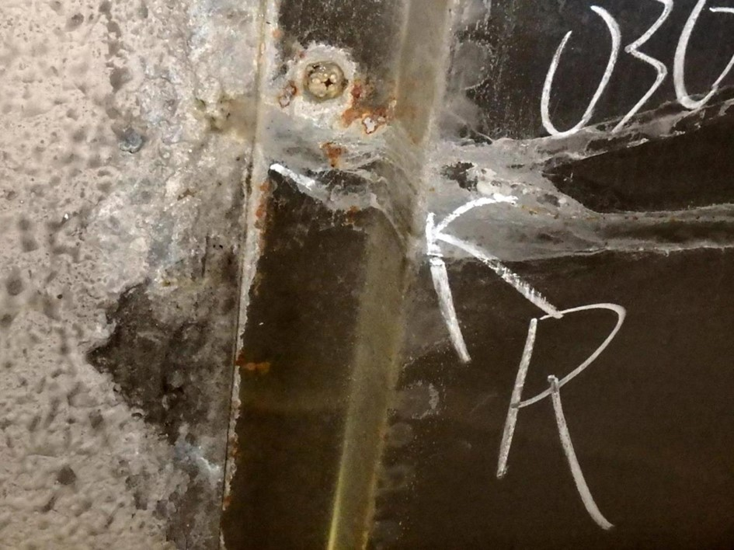 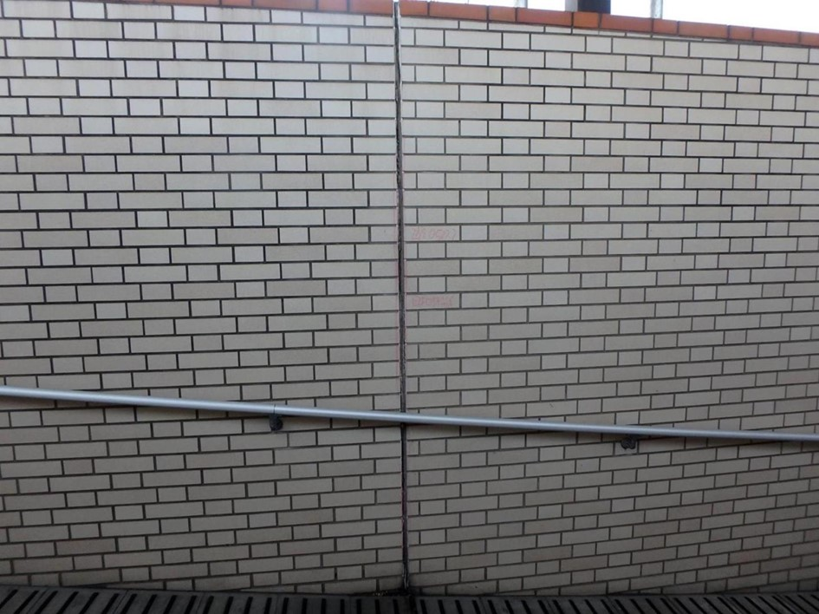 遊間部0502 目地材劣化
写真35

カルバート様式 2P010
状況写真（損傷状況） |  |  |  |  |  |  |  | 様式（その２）

○部材単位の判定区分がⅡ、Ⅲ又はⅣの場合には、直接関連する不具合の写真を記載のこと。
○写真は、不具合の程度が分かるように添付すること。
継手 | 【判定区分： | Ⅱ | 】 | 継手 | 【判定区分： | Ⅱ | 】
写真37
写真38
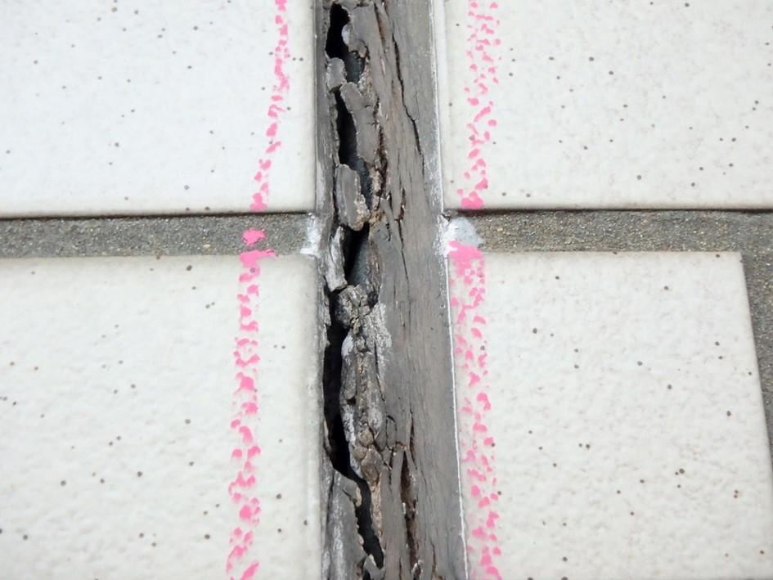 遊間部0502 目地材劣化 |  |  |  | 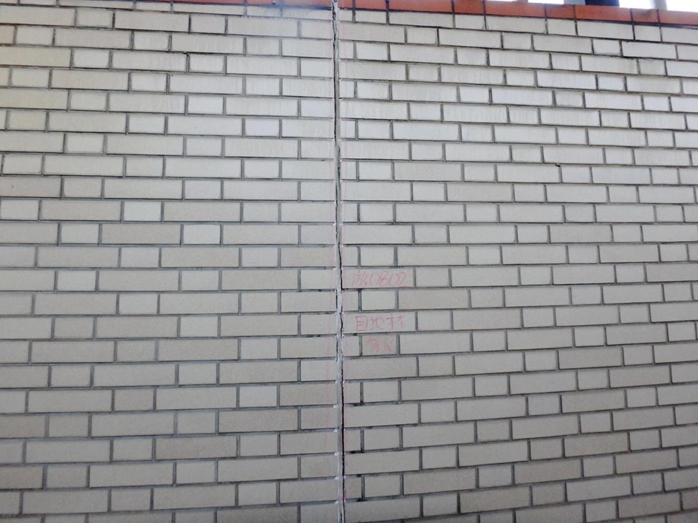 遊間部0802 目地材劣化

写真39
写真40
継手 | 【判定区分： | Ⅱ | 】 | その他 | 【判定区分： | Ⅰ | 】
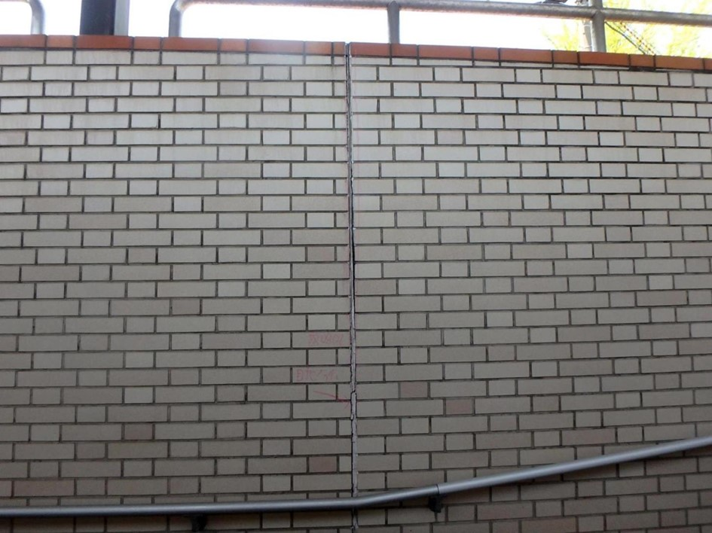 遊間部0802 目地材劣化 |  |  |  | 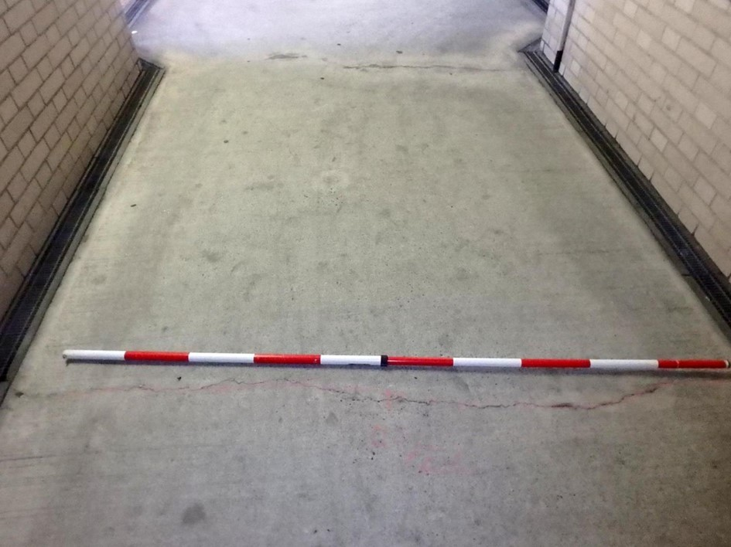 舗装03 ひびわれ

カルバート様式 2P011
状況写真（損傷状況） |  |  |  |  |  |  |  | 様式（その２）

○部材単位の判定区分がⅡ、Ⅲ又はⅣの場合には、直接関連する不具合の写真を記載のこと。
○写真は、不具合の程度が分かるように添付すること。
その他 | 【判定区分： | Ⅰ | 】 | その他 | 【判定区分： | Ⅱ | 】
写真41
写真42
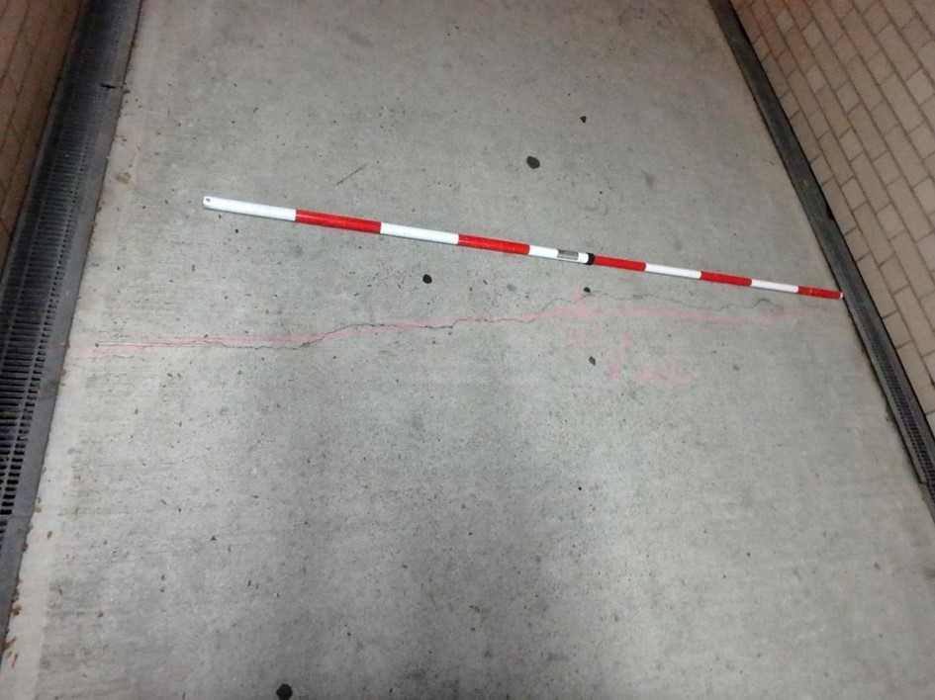 舗装07 ひびわれ |  |  |  | 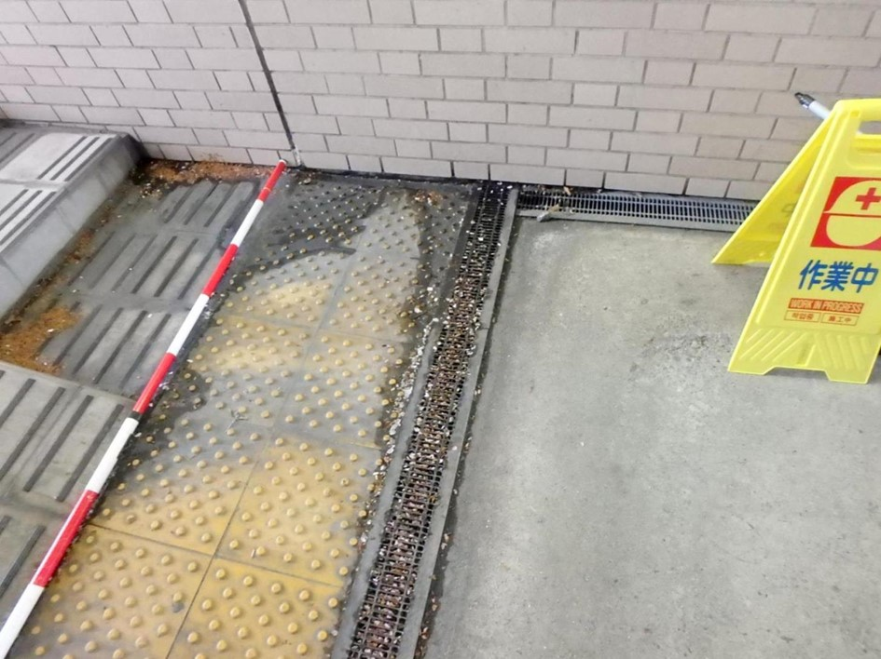 遊間部0703付近 滞水

写真43
写真44
その他 | 【判定区分： | Ⅱ | 】 | その他 | 【判定区分： | Ⅱ | 】
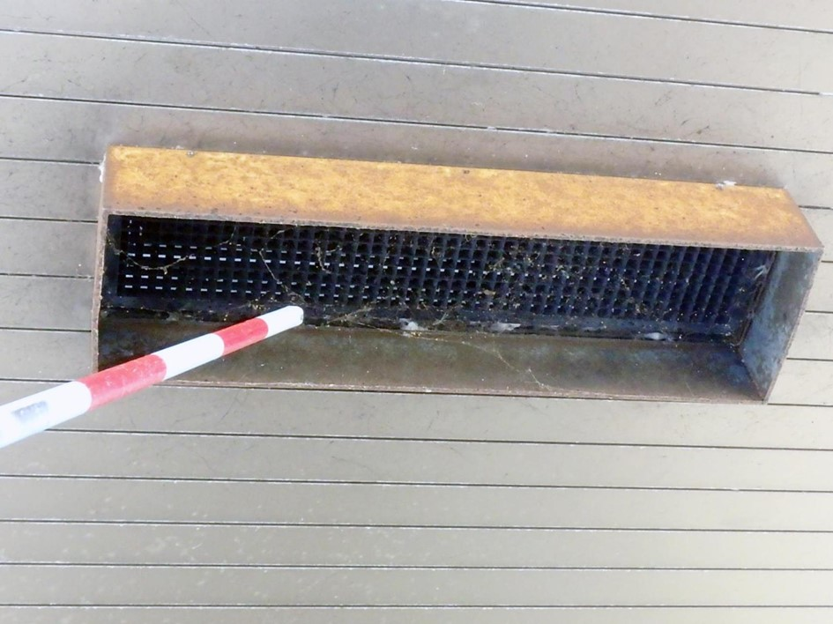 上屋08 照明カバーの腐食 |  |  |  | 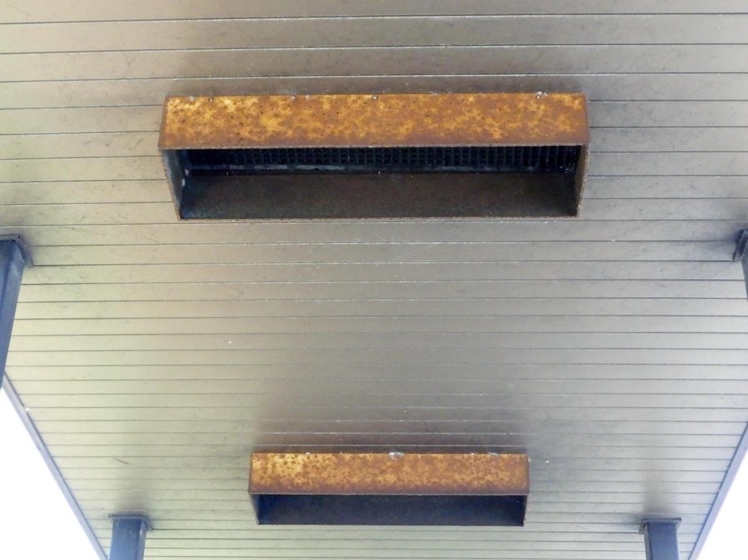 上屋12 照明カバーの腐食

カルバート様式 2P012
状況写真（損傷状況） |  |  |  |  |  |  |  | 様式（その２）

○部材単位の判定区分がⅡ、Ⅲ又はⅣの場合には、直接関連する不具合の写真を記載のこと。
○写真は、不具合の程度が分かるように添付すること。
その他 | 【判定区分： | Ⅱ | 】 | その他 | 【判定区分： | Ⅱ | 】
写真45
写真46
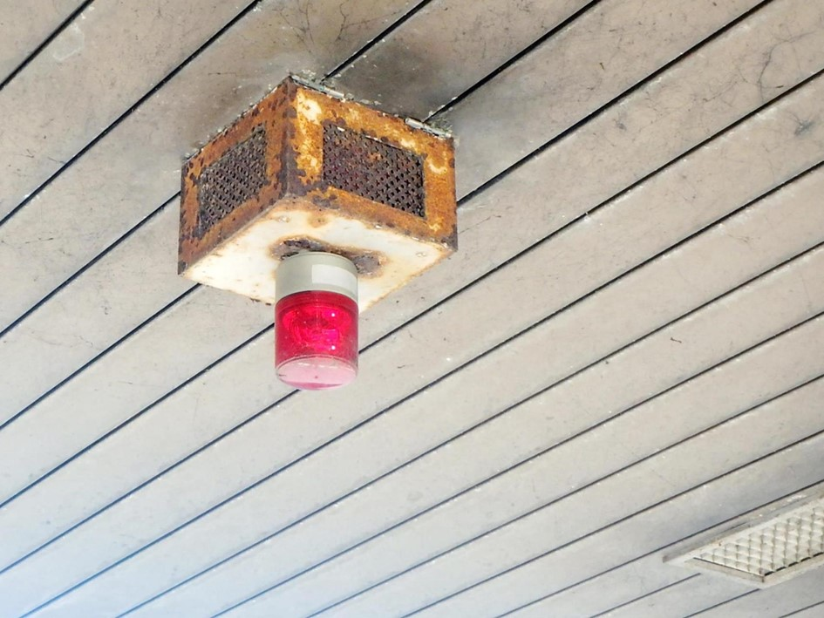 上屋01 赤色灯の腐食 |  |  |  | 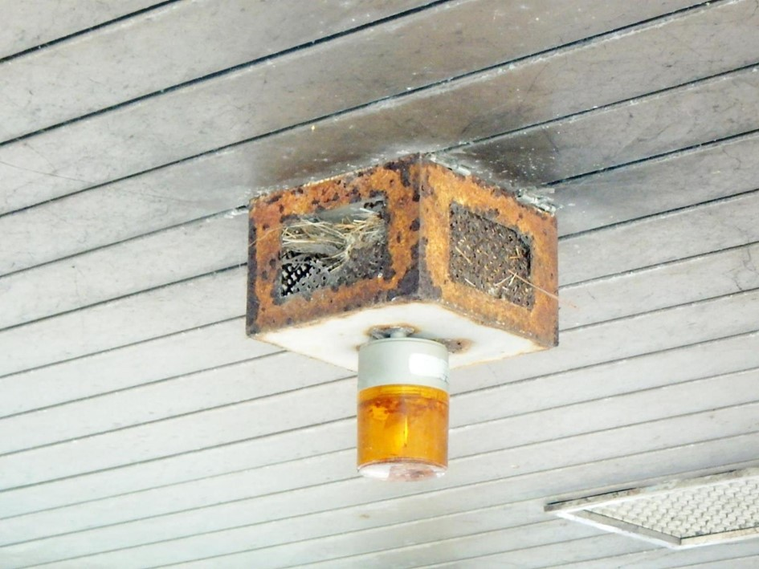 上屋01 黄色灯の腐食

写真47
その他 | 【判定区分： | Ⅱ | 】 |  | 【判定区分： |  | 】
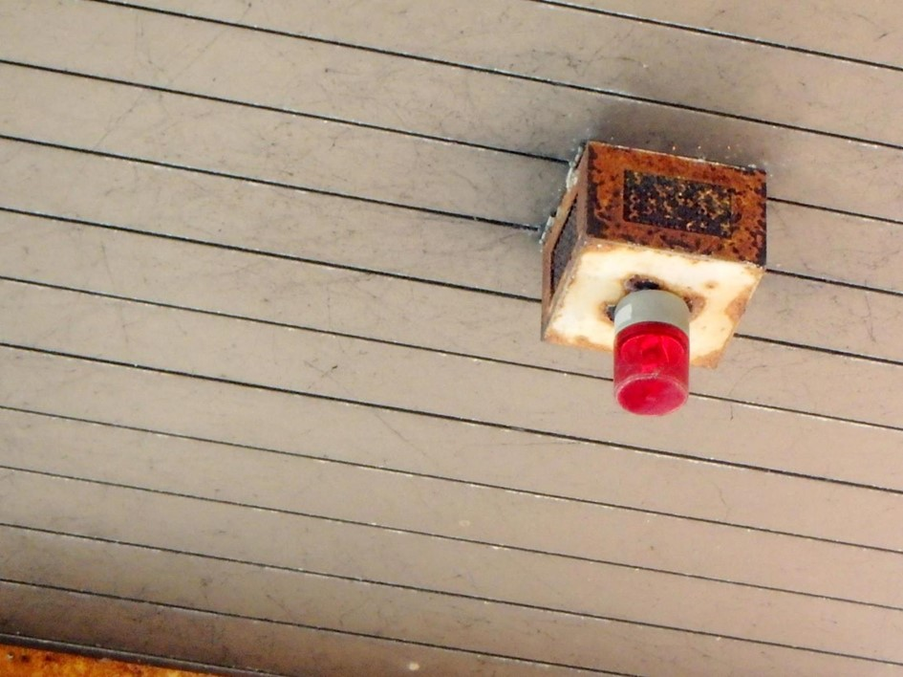 上屋13 赤色灯の腐食

カルバート様式 3P001
概要図（損傷状況） |  |  |  |  |  |  |  | 様式（その3）

大型カルバート名 | 門前地下道 | 路線種類 | 国 | 点検員 | （株）建設技術研究所 井上,田中,井川 | 管理者 | 防府土木建築事務所（山口支所）
 |  | 路線名 | 262号 | 調査員 |  | 点検年月日 | 2017-04-19

概要図
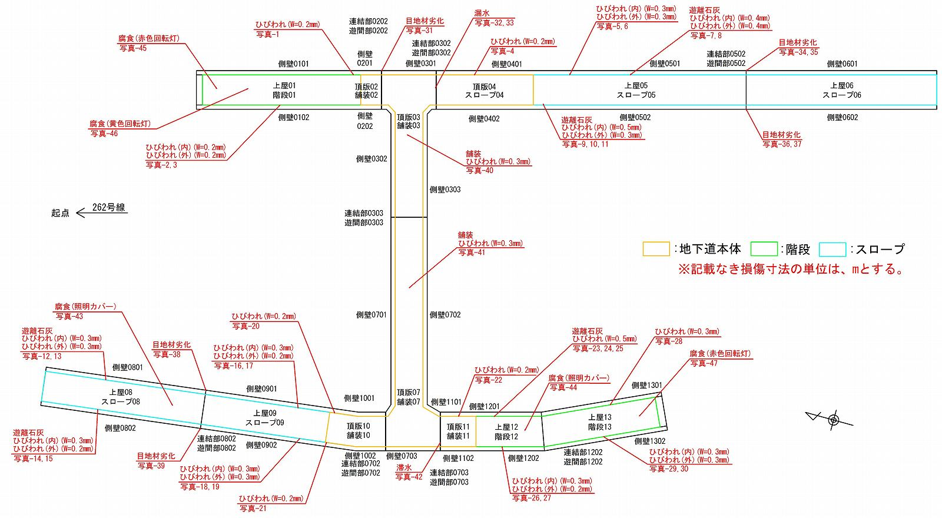

起点側

終点側

注）各写真の判定区分では、
・ひびわれ幅W≦0.2mm ：Ⅰ
・ひびわれ幅W＞0.2mm ：Ⅱ

○様式（その2）に写真を貼り付けた箇所については、全て概要図上に位置を落とすこと。

